상품제안서
엑스트라 WCP-220 고속 무선 충전 겸용 무드등 | 상품코드: S36815

 |  |  |  |  |  |  | 02-713-8555 | www.synergygift.co.kr
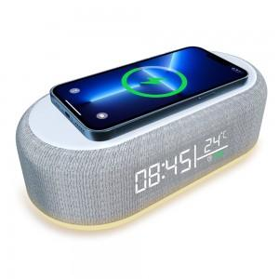 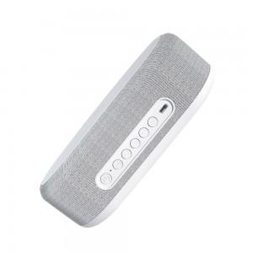 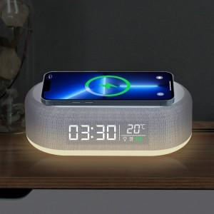

【상세/제작정보】 | <p>- 15W 의 출력으로 휴대폰을 고속무선충전하는 무드등 탁상시계 </p><p> - 탁상시계의 필수 기능인 알람 기능과 더불어 실내온도 까지 표시됨&nbsp;</p><p>- 시계 하단의 무드등은 3가지 밝기 조절 가능. </p>

【인쇄/포장옵션】 | 실크, 레이저 / 포장지포장

【공급단가】 | 수량 | 100~ | 300~ | 500~ | 1,000~ | 3,000~
*VAT별도 | 단가 | 20,090원 | 19,780원 | 19,310원 | 18,540원 | 17,770원

【상품 URL】 | https://www.synergygift.co.kr:443/src/goods_detail.php?gdno=36815

